Sheet1
 | Quản lý tuyển sinh Đại học hệ không chính quy

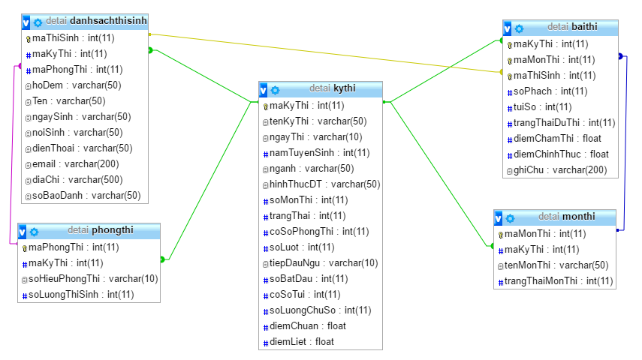

Bảng DanhSachThiSinhDuThi (Danh Sách Thí Sinh Dự Thi) |  |  |  |  | Bảng MonThi (Môn Thi)
Tên cột | Giải thích | Kiểu dữ liệu | Maxlength | Ghi chú | Tên cột | Giải thích | Kiểu dữ liệu | Maxlength | Ghi chú
maThiSinh | Mã Thí Sinh | int | 11 | Khóa chính | maMonThi | Mã Môn Thi | int | 11 | Khóa chính
maKyThi | Mã Kỳ Thi | int | 11 |  | maKyThi | Mã Kỳ Thi | int | 11
maPhongThi | Mã Phòng Thi | int | 11 |  | tenMonThi | Tên môn thi | Nvarchar | 50
hoDem | Họ đệm | Nvarchar | 50 |  | trangThaiMonThi | Trạng thái môn thi | int | 11 | 0 - Đang lập danh sách
ten | Tên | Nvarchar | 50 |  |  |  |  |  | 1 - Đã xử lý thi
ngaySinh | Ngày Sinh | Nvarchar | 50 |  |  |  |  |  | 2 - Đã dồn túi
noiSinh | Nơi sinh | Nvarchar | 50 |  |  |  |  |  | 3 - Đã nhập điểm
dienThoai | Điện thoại | Nvarchar | 50 |  |  |  |  |  | 4 - Đã kiểm tra điểm
email | Email | Nvarchar | 200
diaChi | Địa chỉ | Nvarchar | 500
soBaoDanh | Số báo danh | Nvarchar | 50

Bảng KyThi (Kỳ Thi) |  |  |  |  | Bảng PhongThi (Phòng Thi)
Tên cột | Giải thích | Kiểu dữ liệu | Maxlength | Ghi chú | Tên cột | Giải thích | Kiểu dữ liệu | Maxlength | Ghi chú
maKyThi | Mã Kỳ Thi | int | 11 | Khóa chính | maPhongThi | Mã phòng thi | int | 11 | Khóa chính
tenKyThi | Tên Kỳ Thi | Nvarchar | 50 |  | maKyThi | Mã Kỳ Thi | int | 11
ngayThi | Ngày Thi | Nvarchar | 10 |  | soHieuPhongThi | Số hiệu phòng thi | Nvarchar | 10
namTuyenSinh | Năm tuyển sinh | int | 11 |  | soLuongThiSinh | Số lượng thí sinh | int | 11
nganh | Ngành | Nvarchar | 50
hinhThucDT | Hình thức đào tạo | Nvarchar | 50
soMonThi | Số môn thi | int | 11
trangThai | Trạng thái | int | 11 | 0 - Đang lập danh sách thí sinh dự thi | Bảng BaiThi (Bài Thi)
 |  |  |  | 1 - Đã đánh số báo danh | Tên cột | Giải thích | Kiểu dữ liệu | Maxlength | Ghi chú
 |  |  |  | 2 - Đã biên chế thí sinh vào phòng thi | maKyThi | Mã Kỳ Thi | int | 11 | Khóa chính
 |  |  |  | 3 - Đã thi xong | maMonThi | Mã môn thi | int | 11 | Khóa chính
 |  |  |  | 4 - Đã xử lý thi | maThiSinh | Mã Thí sinh | int | 11 | Khóa chính
 |  |  |  | 5 - Đã dồn túi | soPhach | Số phách | int | 11
 |  |  |  | 6 - Đã nhập điểm | tuiSo | Túi số | int | 11
 |  |  |  | 7 - Đã xác định điểm chuẩn | trangThaiDuThi | Trạng thái dự thi | int | 11
 |  |  |  | 8 - Đã kết thúc kỳ thi | diemChamThi | Điểm chấm thi | float
coSoTui | Cơ số túi | int | 11 |  | diemChinhThuc | Điểm chính thức | float
soLuongChuSo | Số lượng chữ số | int | 9 |  | ghiChu | Ghi chú | Nvarchar | 200
diemChuan | Điểm chuẩn | float
diemLiet | Điểm liệt | float

